cierre contable Analitico
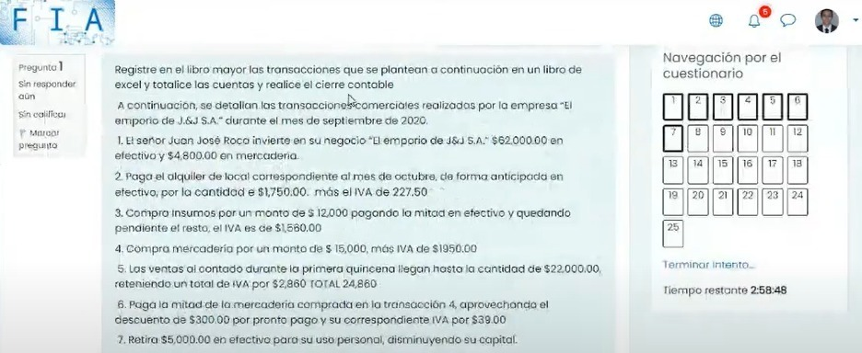
ACTIVOS |  | 111: Caja |  |  |  | 112: Inventario |  |  |  | alquiler del local por anticipado |  |  |  | iva de credito fiscal |  |  |  | insumos
 | 1 | $62,000.00 | $1,977.50 | 2 | 1 | $4,800.00 |  |  | 2 | $1,750.00 |  |  | 2 | $227.50 | $39.00 | 6 | 3 | $12,000.00
 |  |  | $6,780.00
 | 5 | $24,860.00 | $8,136.00 | 6 |  |  |  |  |  |  |  |  | 3 | $1,560.00 | $260.00 | 9
 | 9 | $2,260.00 | $9,040.00 | 8 |  |  |  |  |  |  |  |  | 4 | $1,950.00
 | 12 | $38,420.00 | $5,260.00 | 10 |  |  |  |  |  |  |  |  | 8 | $1,040.00
 |  |  | $8,475.00 | 11 |  |  |  |  |  |  |  |  | 10 | $260.00
 |  | $127,540.00 | $39,668.50 |  |  | $4,800.00 |  |  |  | $1,750.00 |  |  |  | $5,037.50 | $299.00 |  |  | $12,000.00
 |  | $87,871.50 |  |  |  |  |  |  |  |  |  |  |  | $4,738.50

PASIVOS |  | 221: Cuentas por pagar |  |  |  | iva de debito fiscal
 | 6 | $8,475.00 | $6,780.00 | 3 |  |  | $2,860.00 | 5
 | 11 | $8,475.00 | $16,950.00 | 4 |  |  | $4,420.00 | 12

 |  | $16,950.00 | $23,730.00 |  |  |  | $7,280.00
 |  |  | $6,780.00

PATRIMONIO |  | 311: Capital |  |  |  | utilidad bruta del ejercicio
 | 7 | $5,000.00 | $66,800.00

 |  | $5,000.00
 |  |  | $61,800.00

gastos y costos |  | gasto de trasnporte |  |  |  | gasto de venta |  |  |  | gasto de administracion |  |  |  | compras
 | 10 | $2,000.00 |  |  | 10 | $2,000.00 |  |  |  |  | $5,000.00 | 7 | 4 | $15,000.00
 |  |  |  |  |  |  |  |  | 10 | $1,000.00 |  |  | 8 | $8,000.00



 |  | $2,000.00 |  |  |  | $2,000.00 |  |  |  | $1,000.00 | $5,000.00
 |  |  |  |  |  |  |  |  |  |  | $4,000.00 |  |  | $23,000.00

ingresos |  | ventas |  |  |  | descuento sobre compras |  |  |  | devolucion de compras
 |  |  | $22,000.00 | 5 |  |  | $300.00 | 6 |  |  | $2,000.00 | 9
 |  |  | $34,000.00 | 12

 |  |  | $56,000.00 |  |  |  | $300.00 |  |  |  | $2,000.00

 |  | ventas netas= ventas-costo de ventas
 |  | ventas netas |  | $56,000.00
 |  | compras totales=gasto sobre compras + compras
 |  | compras totales |  | $25,000.00
 |  | compras netas= compras totales- devolucion sobre compras- rebajas sobre compras
 |  | compras netas= |  | $22,700.00
 |  | mercancias disponibles= compras netas+ inventario inicial
 |  | mercancias disponibles |  | $27,500.00
 |  | costo de ventas= mercancias disponibles- inventario final
 |  | costo de ventas |  | $19,500.00 |  |  | se resta 8k porque lo menciona el ejercicio en la trasaccion 13
 |  | utilidad bruta= ventas - costo de ventas
 |  | utilidad bruta= |  | $36,500.00
 |  | costo de ventas= mercancias disponibles- inventario final

mano de obra
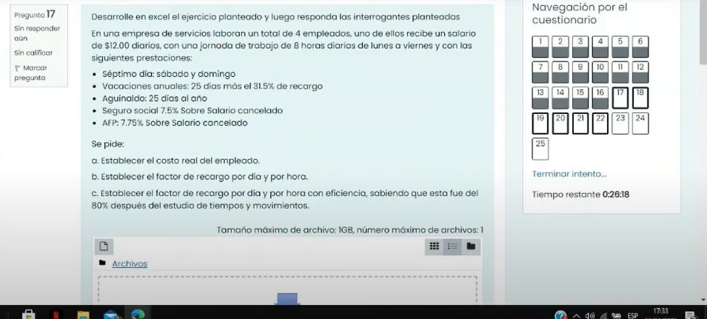

Salarios y Prestaciones | Valor | Total semanal
Séptimo | 7 días por $12 | $84.00
Aguinaldo | (25 días por $12) entre 52 | $5.77
Vacaciones | ((25 días por $12) + 31,5% recargo) entre 52 | $7.59
Salud | ($84 más $7.59) por 0.075 | $6.87
AFP | ($84 más $7.59) por 0.0775 | $7.10
Costo real semanal |  | $111.32
Costo real por día |  | $22.26
Costo real por hora |  | $2.78

Factor de recargo por hora |  | $1.86
Factor de recargo por hora con eficiencia |  | $2.32
Factor de recargo por dia |  | $1.86
Factor de recargo por dia con eficiencia |  | $2.32

ojo si se tiene mas de 10 empleados se calculara el insaforp
(salario semanas + pago de vacaciones semanales) x porcentaje (0.01) o el que indique el ejercicio

si tomamos en cuenta las cotizaciones de ley en vacaciones se debe hacer los siguiente
(dias de vacaciones* salario diario)(% de recargo)(% de iss)(% de afp)/52

costo de materiales
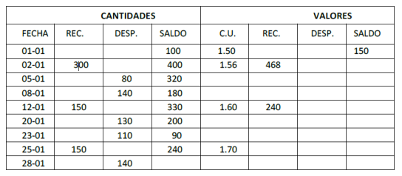
A) De cuánto será el valor del inventario final si se mantiene un registro de inventario perpetuo para el material sobre la base PEPS.

Fecha | Recibido |  |  | Vendido |  |  | Saldo
 | Unidades | Costo | Total | Unidades | Costo | Total | Unidades | Costo | Total
 |  |  |  |  |  |  | 100 | $1.50 | $150.00
 | 300 | $1.56 | $468.00 |  |  |  | 100 | $1.50 | $150.00
 |  |  |  |  |  |  | 300 | $1.56 | $468.00
 |  |  |  | 80 | $1.50 | $120.00 | 20 | $1.50 | $30.00
 |  |  |  |  |  |  | 300 | $1.56 | $468.00
 |  |  |  | 20 | $1.50 | $30.00 | 180 | $1.56 | $280.80
 |  |  |  | 120 | $1.56 | $187.20
 | 150 | $1.60 | $240.00 |  |  |  | 180 | $1.56 | $280.80
 |  |  |  |  |  |  | 150 | $1.60 | $240.00
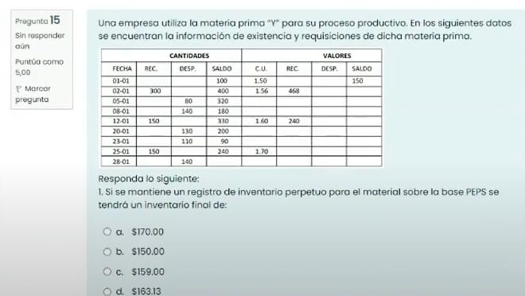
 |  |  |  | 130 | $1.56 | $202.80 | 50 | $1.56 | $78.00
 |  |  |  |  |  |  | 150 | $1.60 | $240.00
 |  |  |  | 50 | $1.56 | $78.00 | 90 | $1.60 | $144.00
 |  |  |  | 60 | $1.60 | $96.00
 | 150 | $1.70 | $255.00 |  |  |  | 90 | $1.60 | $144.00
 |  |  |  |  |  |  | 150 | $1.70 | $255.00
 |  |  |  | 90 | $1.60 | $144.00 | 100 | $1.70 | $170.00
 |  |  |  | 50 | $1.70 | $85.00

B) De cuánto será el valor del inventario final si se mantiene un registro de inventario perpetuo para el material sobre la base UEPS.

Fecha | Recibido |  |  | Vendido |  |  | Saldo
 | Unidades | Costo | Total | Unidades | Costo | Total | Unidades | Costo | Total
 |  |  |  |  |  |  | 100 | $1.50 | $150.00
 | 300 | $1.56 | $468.00 |  |  |  | 100 | $1.50 | $150.00
 |  |  |  |  |  |  | 300 | $1.56 | $468.00
 |  |  |  | 80 | $1.56 | $124.80 | 100 | $1.50 | $150.00
 |  |  |  |  |  |  | 220 | $1.56 | $343.20
 |  |  |  | 140 | $1.56 | $218.40 | 100 | $1.50 | $150.00
 |  |  |  |  |  |  | 80 | $1.56 | $124.80
 | 150 | $1.60 | $240.00 |  |  |  | 100 | $1.50 | $150.00
 |  |  |  |  |  |  | 80 | $1.56 | $124.80
 |  |  |  |  |  |  | 150 | $1.60 | $240.00
 |  |  |  | 130 | $1.60 | $208.00 | 100 | $1.50 | $150.00
 |  |  |  |  |  |  | 80 | $1.56 | $124.80
 |  |  |  |  |  |  | 20 | $1.60 | $32.00
 | 150 | $1.70 | $255.00 | 20 | $1.60 | $32.00 | 90 | $1.50 | $135.00
 |  |  |  | 80 | $1.56 | $124.80
 |  |  |  | 10 | $1.50 | $15.00
 |  |  |  |  |  |  | 90 | $1.50 | $135.00
 |  |  |  |  |  |  | 150 | $1.70 | $255.00
 |  |  |  | 140 | $1.70 | $238.00 | 90 | $1.50 | $135.00
 |  |  |  |  |  |  | 10 | $1.70 | $17.00

C) De cuánto será el valor del inventario final si se mantiene un registro de inventario perpetuo para el material sobre la base PROMEDIO.

Fecha | Recibido |  |  | Vendido |  |  | Saldo
 | Unidades | Costo | Total | Unidades | Costo | Total | Unidades | Costo | Total
 |  |  |  |  |  |  | 100 | $1.50 | $150.00
 | 300 | $1.56 | $468.00 |  |  |  | 400 | $1.55 | $618.00

 |  |  |  | 80 | $1.55 | $123.60 | 320 | $1.55 | $494.40

 |  |  |  | 140 | $1.55 | $216.30 | 180 | $1.55 | $278.10

 | 150 | $1.60 | $240.00 |  |  |  | 330 | $1.57 | $518.10

 |  |  |  | 130 | $1.57 | $204.10 | 200 | $1.57 | $314.00

 | 150 | $1.70 | $255.00 | 110 | $1.57 | $204.10 | 90 | $1.57 | $141.30

 |  |  |  |  |  |  | 240 | $1.65 | $396.30

 |  |  |  | 140 | $1.65 | $231.18 | 100 | $1.65 | $165.13

CIFF
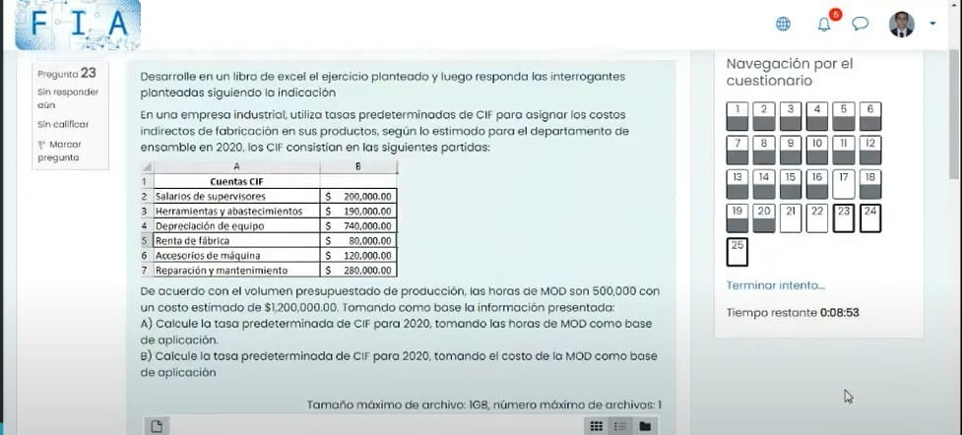

CUENTAS CIFF
salario de supervisores | $200,000.00
herramients y abastimiento | $190,000.00 | Horas MOD | $500,000.00
Depreciacion de equipo | $740,000.00 | Costo estimado | $1,200,000.00
Renta de fabrica | $80,000.00
Accsesorio de maquina | $120,000.00
Reparacion y mantenimiento | $280,000.00
total | $1,610,000.00

tasa en base a horas | 3.22
tasa en base a costos | 1.3416666667

Ajuste de cuentas
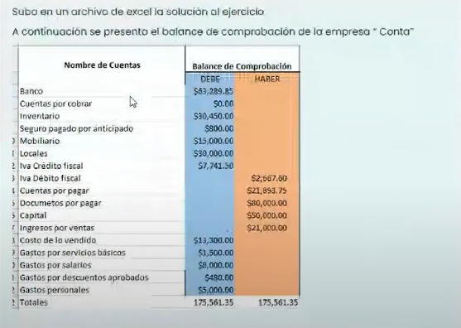
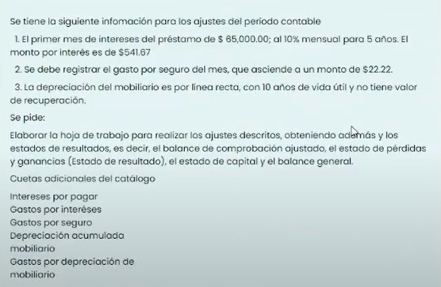

CONTA S.A. DE C.V. BALANCE DE COMPROBACIÓN Del 1 al 30 del mes 20XX
Nombre de cuentas | Debe | Haber | Interes por pagar |  |  |  | Gastos por intereses
Banco | $63,289.85 |  |  | $541.67 | A1) | A1) | $541.67
Cuentas por cobrar | $-
Inventario | $30,450.00 |  | Seguros pagados por anticipado |  |  |  | Gastos por seguro
Seguros pagados por anticipado | $800.00 |  | $800.00 | $22.22 | A2) | A2) | $22.22
Mobiliario | $15,000.00 |  | $777.78
Locales | $30,000.00
IVA crédito fiscal | $7,741.50 |  | Depreciación acumulada mobiliario |  |  |  | Gastos por depreciación de mobiliario
IVA débito fiscal |  | $2,667.60 |  | $125.00 | A3) | A3) | $125.00
Cuentas por pagar |  | $21,893.75
Documento por pagar |  | $80,000.00 | Saldo deudor | $688.89
Capital |  | $50,000.00
Ingresos por ventas |  | $21,000.00
Costo de lo vendido | $13,300.00
Gastos por servicios básicos | $1,500.00
Gastos por salarios | $8,000.00
Gastos por descuentos aprobados | $480.00
Gastos personales | $5,000.00
TOTALES | $175,561.35 | $175,561.35

CONTA S.A. DE C.V. BALANCE DE COMPROBACIÓN Del 1 al 30 del mes 20XX
Nombre de cuentas | Debe | Haber
Banco | $63,289.85
Cuentas por cobrar | $-
Inventario | $30,450.00
Seguros pagados por anticipado | $777.78
Mobiliario | $15,000.00
Locales | $30,000.00
IVA crédito fiscal | $7,741.50
IVA débito fiscal |  | $2,667.60
Cuentas por pagar |  | $21,893.75
Documento por pagar |  | $80,000.00
Interes por pagar |  | $541.67
Depreciación acumulada mobiliario |  | $125.00
Capital |  | $50,000.00
Ingresos por ventas |  | $21,000.00
Costo de lo vendido | $13,300.00
Gastos por servicios básicos | $1,500.00
Gastos por salarios | $8,000.00
Gastos por descuentos aprobados | $480.00
Gastos personales | $5,000.00
Gastos por intereses | $541.67
Gastos por seguro | $22.22
Gastos por depreciación de mobiliario | $125.00
TOTALES | $176,228.02 | $176,228.02

